CEE Equity
CENTRAL AND EASTERN EUROPEAN EQUITY

CHARAKTERISTIKA FONDU
STRUKTURA FONDU
40,20% finanční služby | 40.20%
4,20% nedostupné | 4.20%
6,50% materiály | 6.50%
3,50% zdravotnictví | 3.50%
8,50% komunikační služby | 8.50%
1,50% hotovost | 1.50%
12,20% utility | 12.20%
8,90% ostatní | 8.90%
14,50% energetika | 14.50%
Název fondu: | Central and Eastern European Equity

AKCIOVÝ FOND
Investiční manažer: | Generali Investments Partners S.p.A.
Hodnota fondu: | 116,79 mEUR
Počátek obchodování: | 2004-04-23
Investiční cíl: Fond investuje především do akcií společností, které leží či mají největší příjmy z operací ve střední a východní Evropě a jsou kótované na burzách členů CEE. Investičním cílem je dosáhnout dlouhodobý růst investovaného kapitálu a překonat výkonnost benchmarku (který je MSCI EFM Selected Countries Special Weighted – Net Total Return Index).

POPLATKY GENERALI ČESKÁ POJIŠŤOVNA A.S.*
TOP 10
GENERALI INVESTMENTS LUXEMBOURG SA
Rozdíl mezi nákupním a prodejním kurzem podílových jednotek: | Běžné/jednorázové pojistné: 5 %/0 % Mimořádné pojistné 2% resp. 3 %** | Společnost |  |  | % v portfoliu | Sektor
Částečný odkup: | 0,25 % z odkoupené částky, minimálně však 50 Kč a maximálně 500 Kč | CEZ AS (CEZ CK) |  |  | 7.49 | utility
Poplatky za přemístění: | V každém poj. roce 2 zdarma, jinak 0,25 % akt. hodnoty přemístěných jednotek, min. 50 Kč a max. 500 Kč. | OTP Bank PLC (OTP HD) |  |  | 6.20 | finanční služby
Poplatky za správu fondu***: | 2 % p.a. | PKO Bank Polski SA (PKO PW) |  |  | 5.17 | finanční služby
* výtah ze sazebníku poplatků k IŽP týkající se fondů, v případě rozdílů platí sazebník poplatků |  | KGHM Polska Miedz SA (KGH PW) |  |  | 4.73 | materiály
** závisí na produktu *** náklady za správu fondu jsou započtené v NAV (t.j. v kurzu) |  | Powszechny Zaklad Ubezpieczen |  |  | 4.65 | finanční služby
KOMENTÁŘ K TRHU
KOMENTÁR TRHU
KOMENTÁŘ TRHU
KOMENTÁŘ TRHU
VÝKONNOST FONDU
 |  | Komercni banka AS (KOMB CK) |  |  | 4.40 | finanční služby
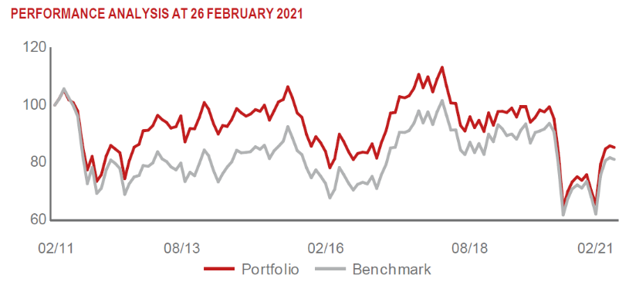 |  | Allegro.eu SA (ALE PW) |  |  | 4.24 | N/A
 |  | CD Projekt SA (CDR PW) |  |  | 3.95 | komunikační služby
 |  | MONETA MONEY BANK AS (MONET CK) |  |  | 3.92 | finanční služby
 |  | ERSTE GROUP BANK AG (EBS AV) |  |  | 3.82 | finanční služby

STATISTIKY
 |  | STD | IR | TE | Rating Morningstar(4) |  | Quartile Morn.
 |  | 34.00% | -0.10% | 2.68% | x |  | x
 |  | (1) Standard Deviation (Směrodatná odchylka): míra rizika, volatilita výkonnosti fondu. (2) Information Ratio (Informační poměr): poměr průměrně dosaženého výnosu oproti odchylce od indexu. (3) Tracking Error: směrodatná odchylka rozdílu výkonnosti fondu a jeho benchmarku.

VÝKONNOST (EUR)

 |  | 1 měsíc (%) | YTD (%) |  | 1 rok (%) | od počátku (%)
Central and Eastern European Equity (ISIN: LU0145470703) |  | 0.90 | 4.97 |  | -6.55 | -31.89
Benchmark * |  | -0.74 | 0.46 |  | 2.46 | 62.98
Excess Return |  | 1.64 | 4.51 |  | -9.01 | -94.87
Únor 2021
* MSCI EFM Selected Countries Special Weighted – Net Total Return Index
Hodnota investice do podílových fondů může růst, klesat nebo stagnovat podle situace na finančních trzích. Minulé výnosy nejsou zárukou výnosů v budoucnu.

